Danh mục sản phẩm
Nhập nhanh danh sách sản phẩm bằng file csv. Template được download bằng cách xuất csv.
Xuất danh sách sản phẩm ra file CSV
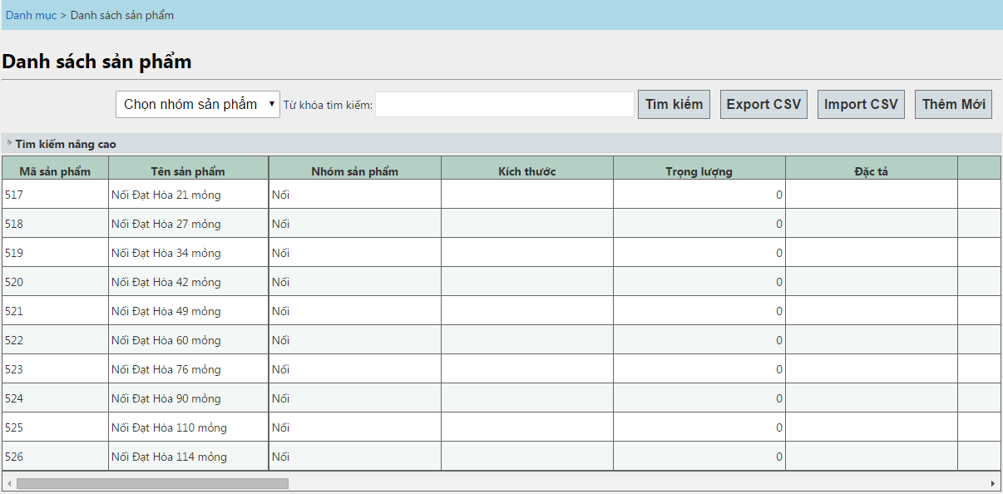

Tìm kiếm sản phẩm, dùng để kiểm tra xem sản phẩm có trong danh sách hay chưa?
Thêm mới vào danh mục sản phẩm

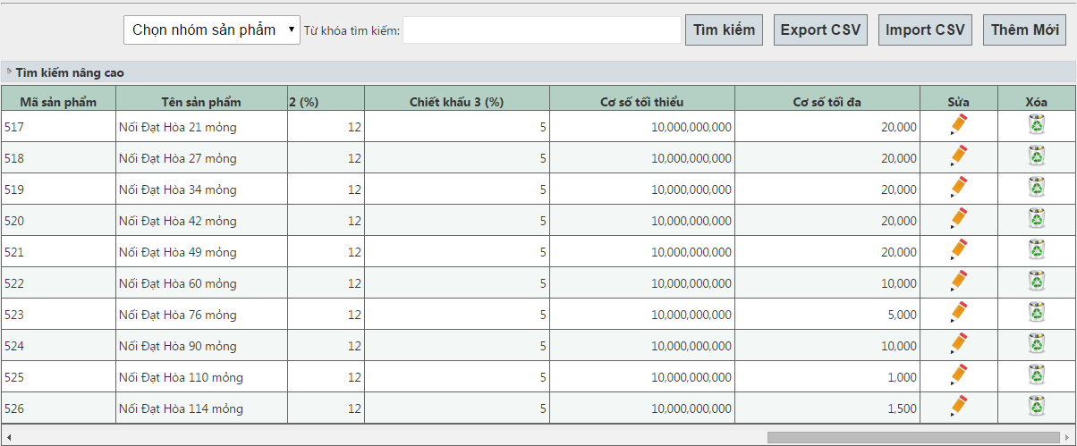

Xóa thông tin sản phẩm

Sửa thông tin sản phẩm

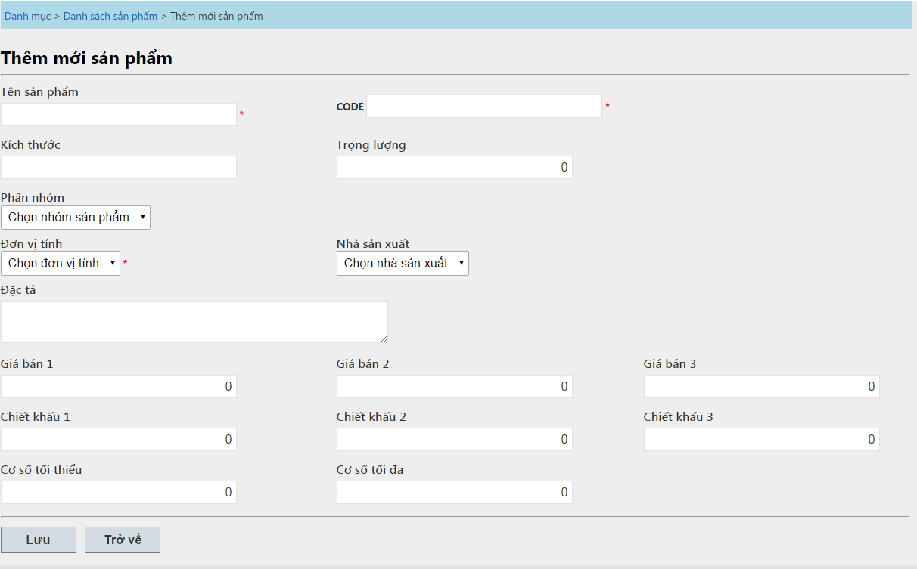

Nhập đầy đủ thông tin sản phẩm và lưu lại

Màn hình bán hàng
MÀN HÌNH BÁN HÀNG

Muốn chọn khách hàng trong danh mục
 | Phải chọn khách hàng như hình bên dưới
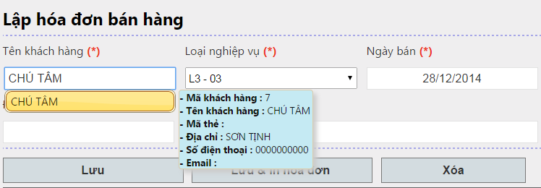

Với khách hàng vãng lai => Chỉ gõ tên khách hàng rồi Enter (Không chọn khách hàng)
Ví dụ: Chú Tâm khách hàng vãng lai.

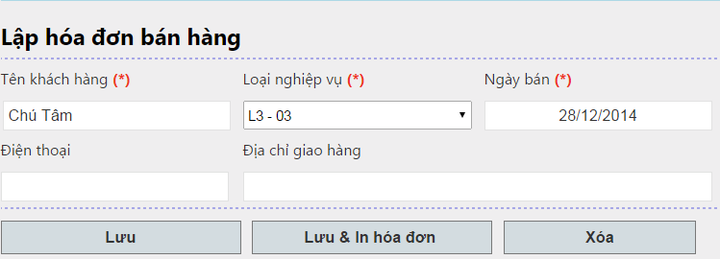

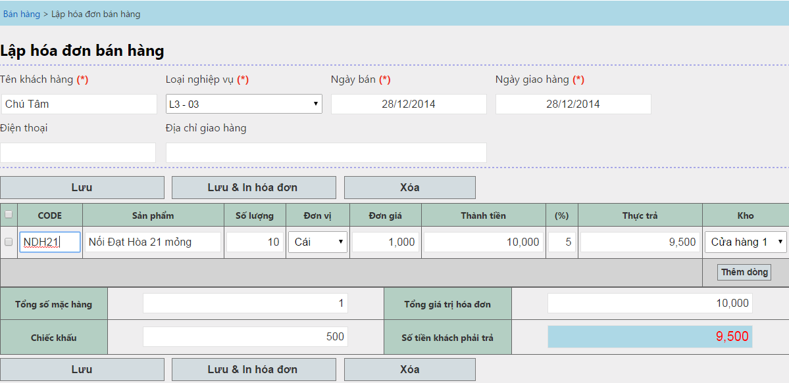

Phải có ít nhất 1 dòng điền đầy đủ thông tin: Sản phẩm + số lượng

Ctrl + S = Lưu
Ctrl + Shift + S = Lưu & In hóa đơn

Sử dụng các phím lên - xuống - trái - phải để di chuyển đến các Cell trong lưới

Chọn vào |  | và click vào button xóa để xóa dòng dữ liệu

Dùng chuột rê lên các dòng dữ liệu để kiểm tra lại số liệu đã nhập.

Có thể chọn sản phẩm trong danh sách được gợi ý bên dưới

Nhập liệu bằng Code của sản phẩm

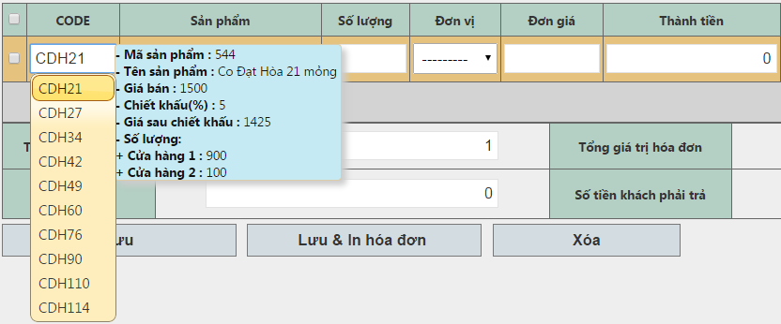
Thông tin giá bán, % chiếc khấu (tương ứng đối tượng đã được chọn).
Số lượng tồn ở từng kho khác nhau

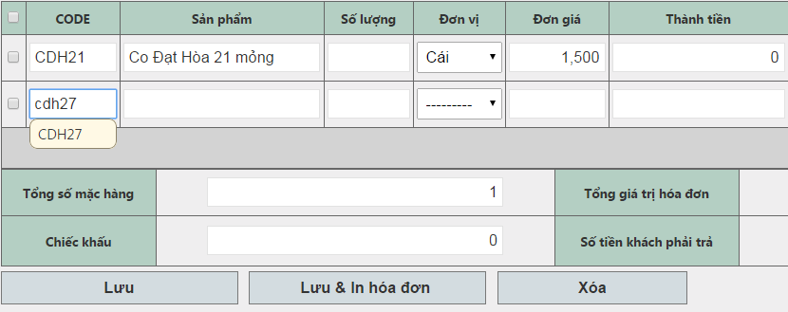
Hoặc có thể nhập đầy đủ Code của sản phẩm và Enter

Chọn lại đơn vị bán của sản phẩm bằng cách nhấp vào Cell Đơn Vị và thay đổi giá trị (Nếu sản phẩm có nhiều hơn 1 đơn vị)
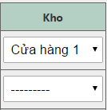

Chọn lại kho xuất hàng bằng cách chọn vào Cell kho và thay đổi giá trị

Giá trị kho vừa được chọn sẽ là giá trị mặc định cho các dòng dữ liệu tiếp theo

Màn hình nhập kho mua hàng
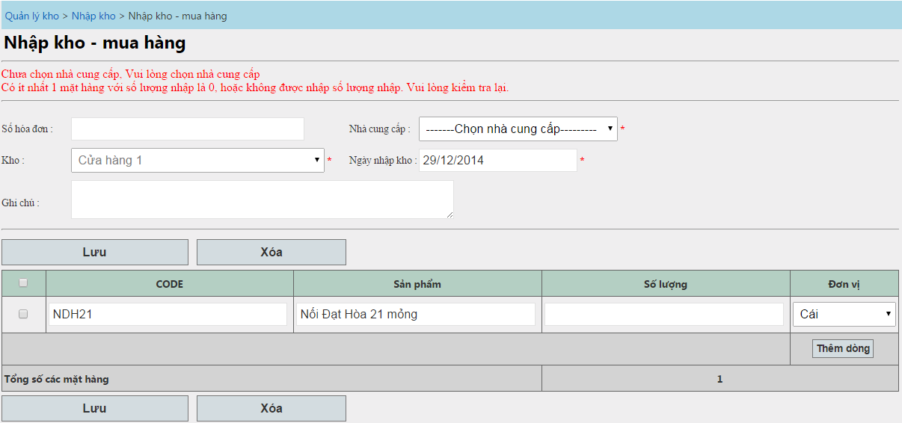
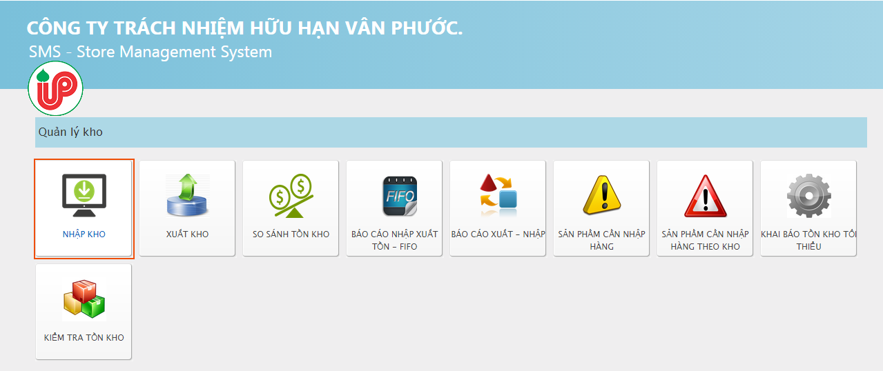

Click here

Click here

Giao diện - quyền Admin

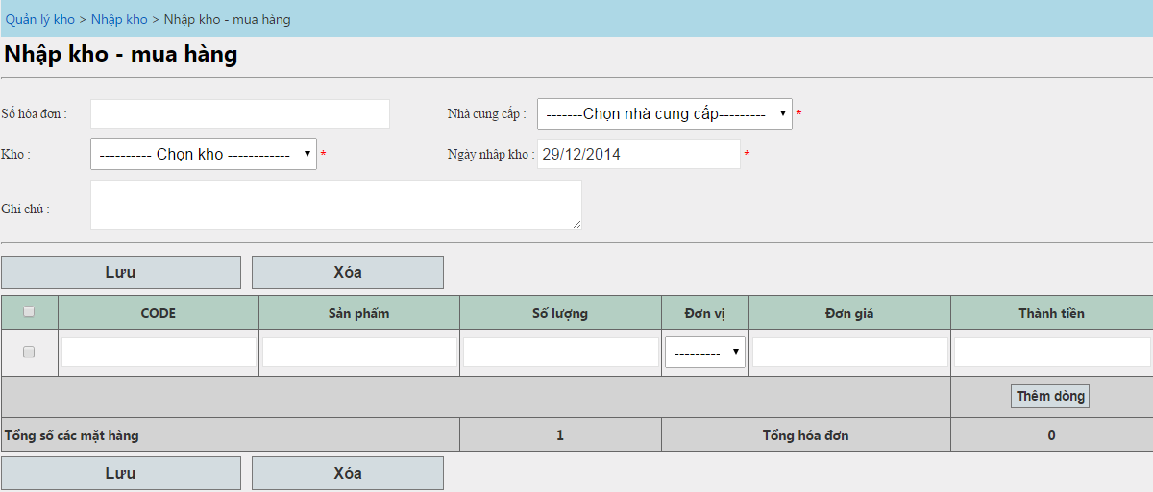

Sẽ hiển thị column đơn giá

Giao diện quyền quản lý kho

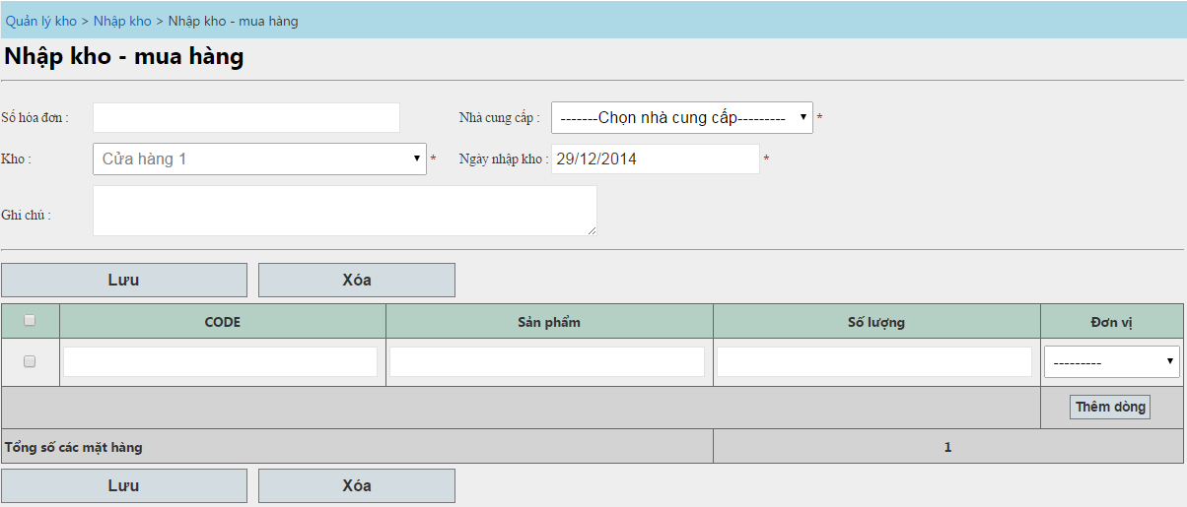

Không thấy đơn giá

Cách sử dụng:

Chỉ có quyền admin mới được thay đổi kho

Nhập mã sản phẩm + Enter
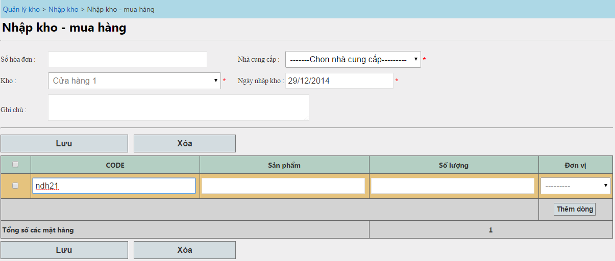

Với quyền quản lý kho, sau khi nhập số lượng + Enter => sẽ thêm được dòng mới
Với quyền quản lý kho, sau khi nhập số lượng + Enter => sẽ di chuyển đến ô đơn giá

Ctrl+S để lưu

Khi hóa đơn nhập không hợp lệ, chúng ta sẽ nhận đuộc thông báo như hình bên dưới

Danh sách các phiếu nhập kho
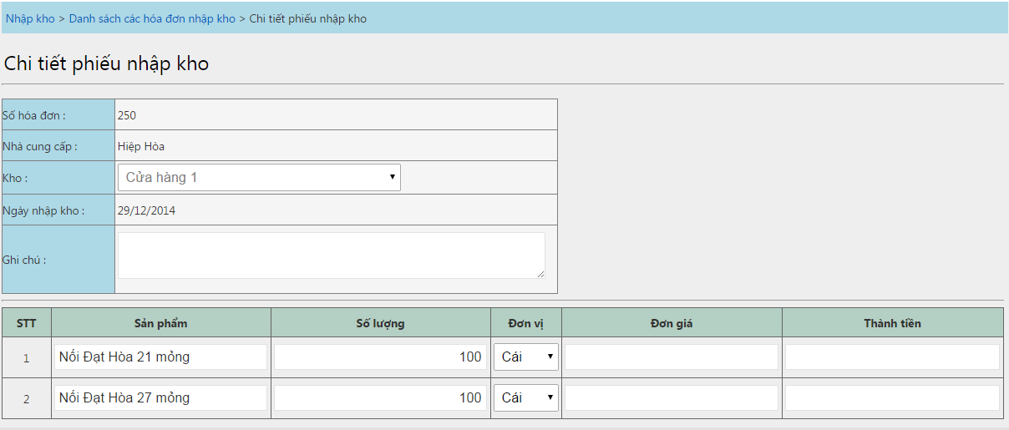
Click here

Các loại nhập kho: Nhập mua hàng, Nhập chuyển kho, nhập điều chỉnh ...
Màn hình ứng với quyền quản lý kho
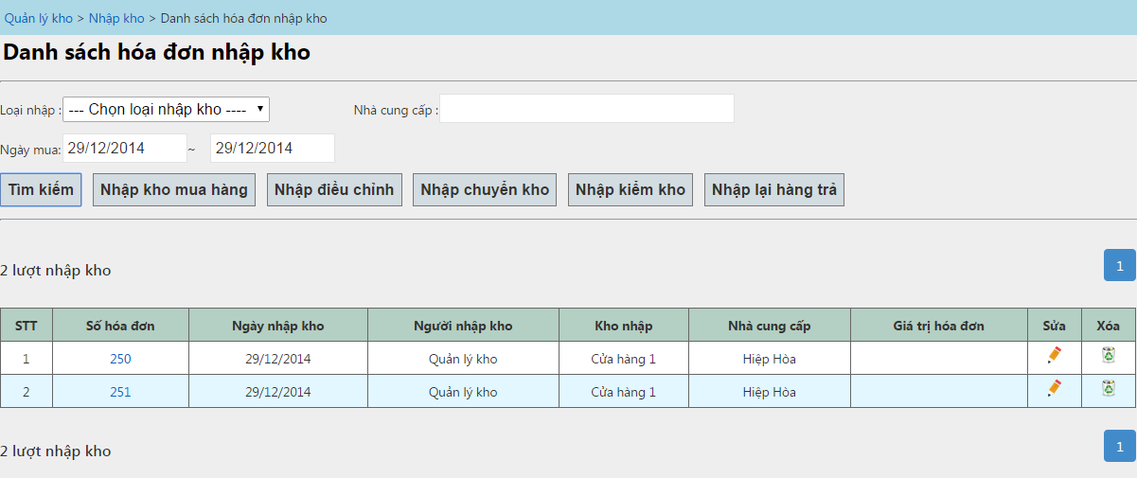
Tìm kiếm phiếu nhập kho theo nhà cung cấp

Ngày nhập kho: Từ ngày A đến ngày B

Nhân viên quản lý kho chỉ có thể nhìn thấy các phiếu nhập kho của mình

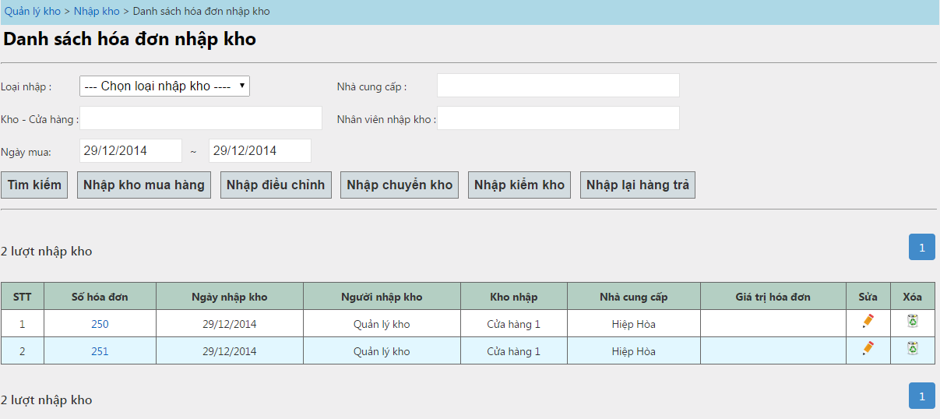

và tất cả các kho
Màn hình ứng với quyền admin
Admin có thể xem tất cả các phiếu nhập kho của tất cả các nhân viên.

Menu di chuyển nhanh đến các hạng mục: nhập mua hàng ....
Phân trang

Click vào đây để xem chi tiết phiếu nhập kho

Sửa và hủy phiếu nhập kho.
Chỉ có thể sửa được phiếu nhập trong các trường hợp nhập mua hàng, nhập điều chỉnh kho.

Màn hình chi tiết phiếu nhập kho

Nhập điều chỉnh kho
Màn hình nhập điều chỉnh kho:
 | Khi kiểm kho phát hiện 1 số mặt hàng có số tồn kho thực tế nhiều hơn so với tồn kho ở phần mềm => Cần điều chỉnh kho
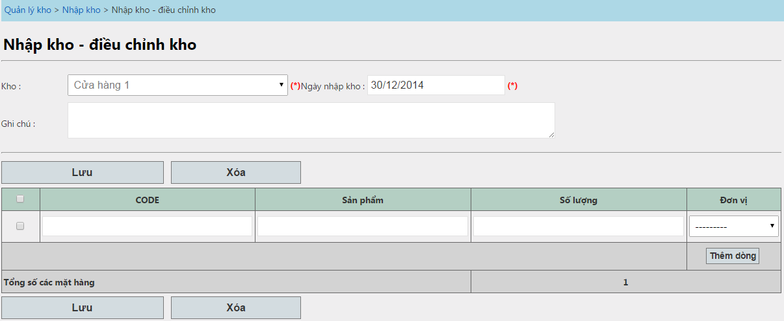

Ctrl + S = Lưu

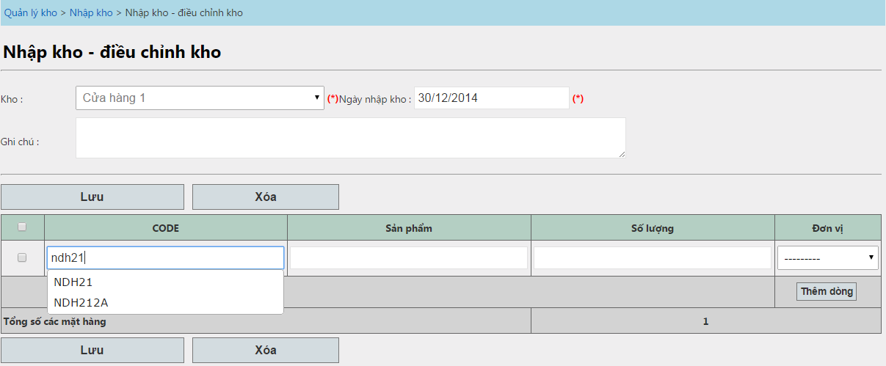

Gõ Code của sản phẩm + Enter. Con trỏ chuột sẽ di chuyển đến Cell số lượng
Nhập số lượng và Enter => Add thêm dòng mới

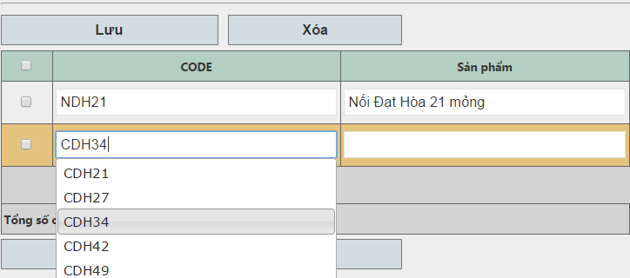
Hoặc chọn vào danh sách gọi ý bên dưới

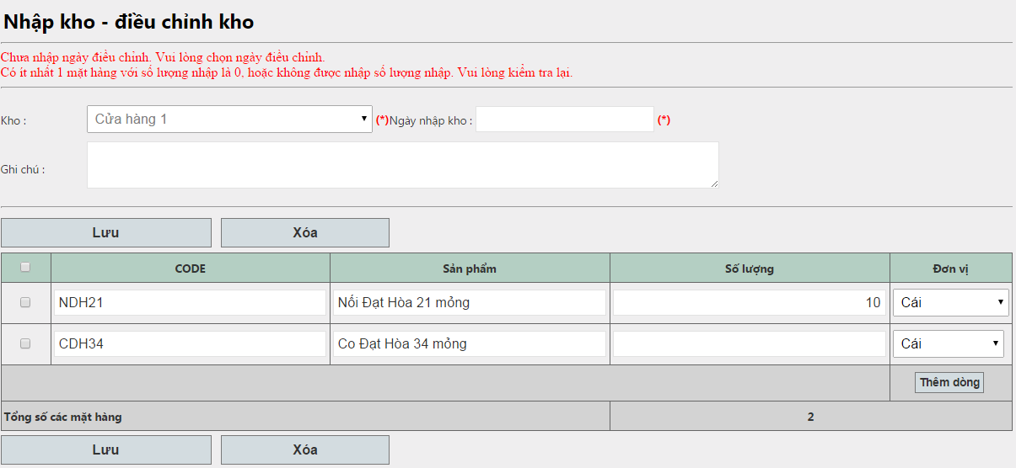

Quá trình kiểm tra dữ liệu, nếu không thõa điều kiện. Message thông báo lỗi sẽ được hiển thị

Nhập kiểm kho
Download template
 | Vào màn hình kiểm tra tồn kho

Click here

Download template
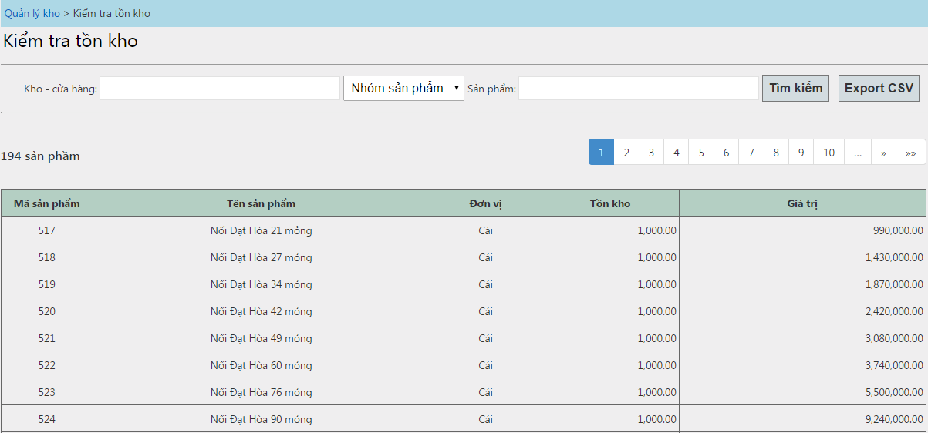

 | Dùng open Office để mở file vừa download về, các thông số mở file như hình bên dưới
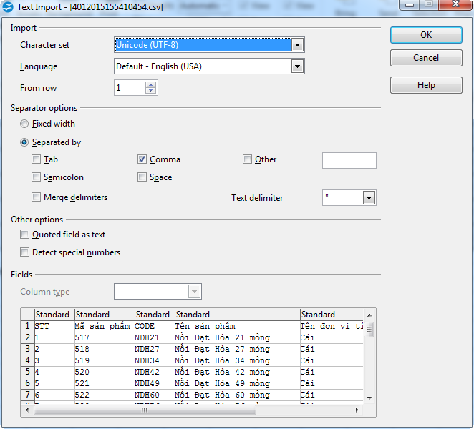

 | Thay đổi thông tin và lưu lại
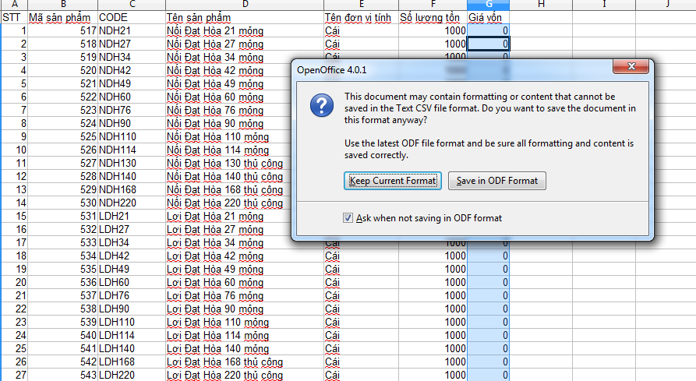

Vào màn hình nhập điều chỉnh kho

Chọn file và nhập kho

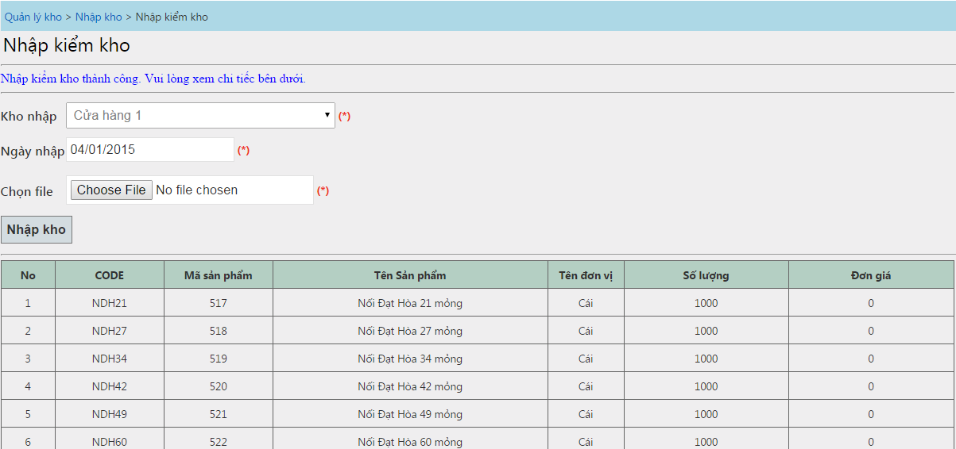

Sau khi nhập kho thành công => Số lượng tồn là số lượng vừa mới được nhập điều chỉnh => Chốt sổ

Màn hình thu tiền
Vào màn hình danh sách các hóa đơn chưa thu tiền

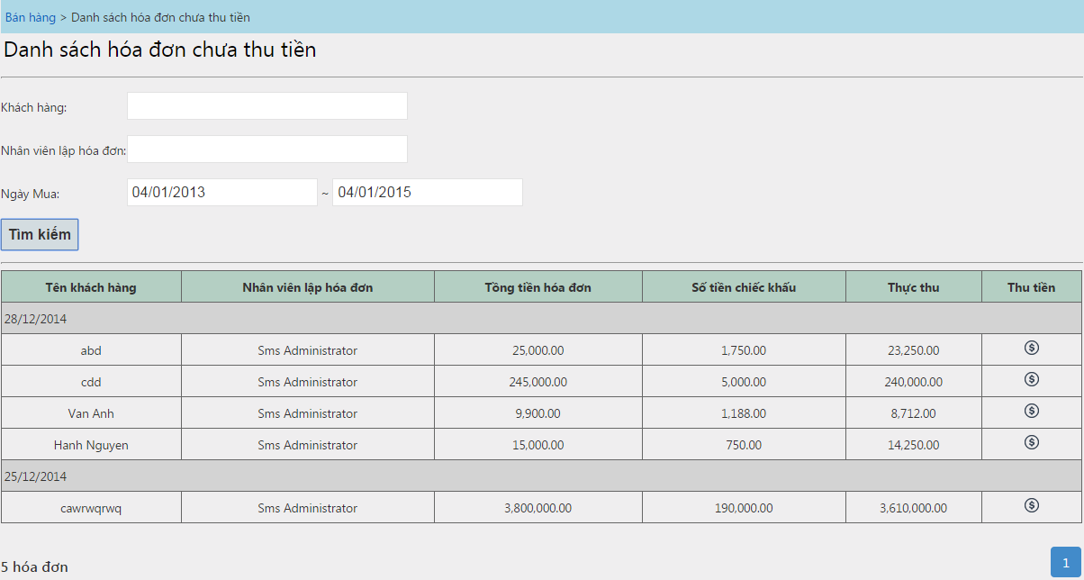

Bấm vào đây để thu tiền

Màn hình xuất kho bán hàng
Màn hình xuất kho bán hàng dùng để xuất kho cho các hóa đơn đã thu tiền

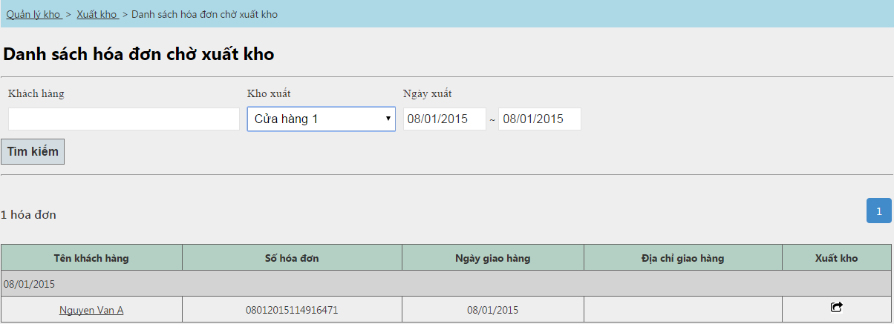
Thông tin tìm kiếm hóa đơn đã thu tiền chờ được xuất kho.
Người dùng chỉ thấy được danh sách các kho mà mình đang phụ trách.

Click vào đây đê xuất kho
Click vào đây đê xuất kho

Ngày bán hàng

Màn hình xuất kho



Click vào đây đê xuất kho. Sau khi xuất kho thành công hệ thống sẽ quay về màn hình danh sách các hóa đơn chờ xuất kho

Danh sách các mặt hàng cần xuất kho

DSHD xuất kho BL
danh sách các hóa đơn đã được xuất kho

Nhân viên quản lý kho chỉ được xem các hóa đơn do chính mình xuất kho.
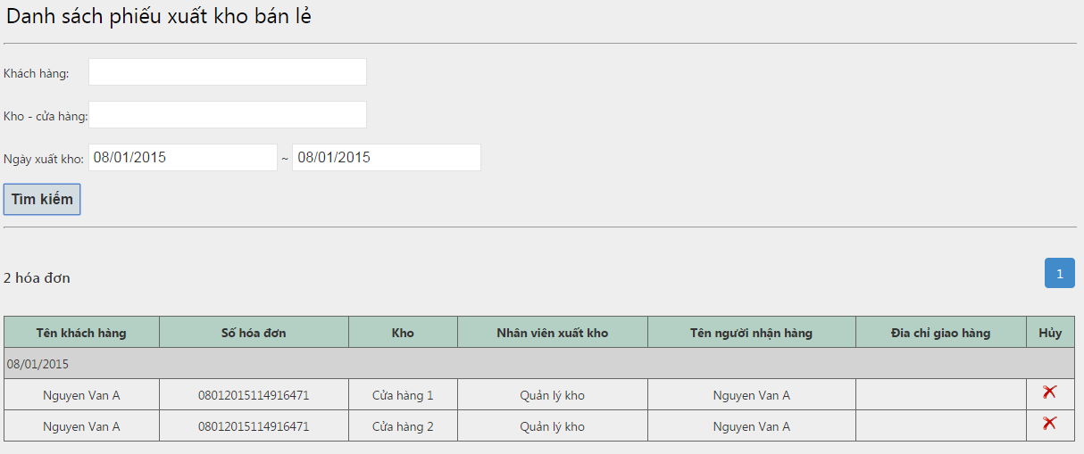

Màn hình dành cho nhân viên quản lý kho

Click vào đây để hủy phiếu xuất kho.

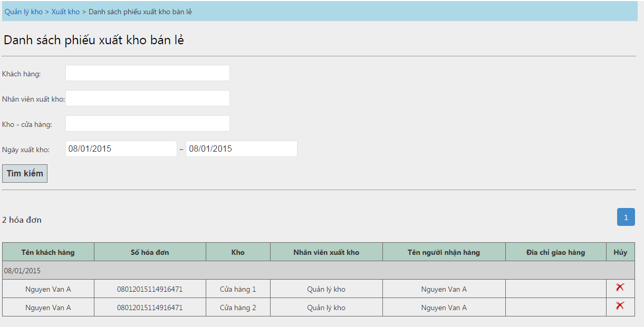

Màn hình đăng nhập bằng quyền admin. Có thể xem tất cả các phiếu xuất kho của tất cả các nhân viên.

Xuất chuyển kho
Màn hình xuất xuất chuyển kho

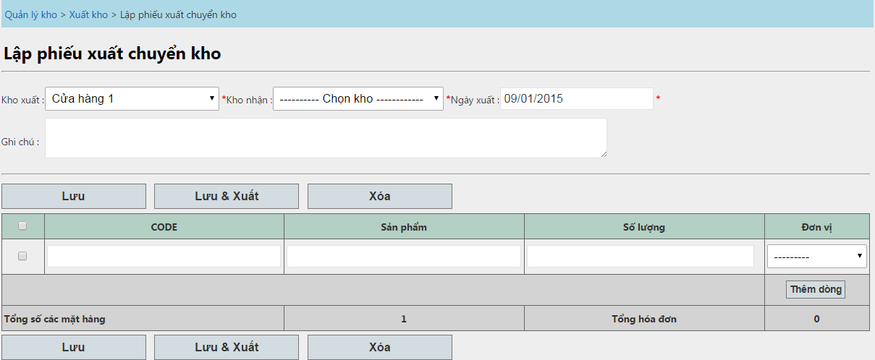

Kho xuất chuyển
Kho nhận chuyển

Ctrl + S
Ctrl + Shift + S

Lưu ý:
 | Kho xuất và kho nhận không được giống nhau.
 | Danh sách kho xuất là danh sách các kho do mình phụ trác.
 | Cách nhập danh sách các mặt hàng xuất kho giống như màn hình bán hàng.
 | Lưu => Chỉ lưu lại phiếu xuất, chưa xuất hàng đi.
 | Lưu + Xuất => Lưu lại phiếu xuất và xuất hàng đi, lúc này bên kho nhận sẽ thấy được phiếu chuyển kho và nhận hàng.

Danh sách phếu xuất chuyển kho
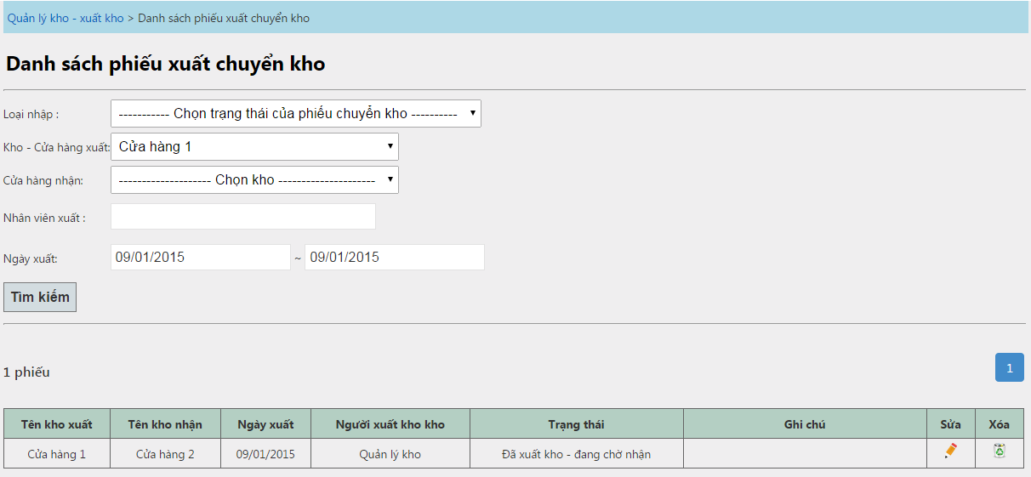

Sửa phiếu xuất kho.

Xuất hủy
Ý nghĩa: làm giảm số lượng để phù hợp với tồn kho thực tế.

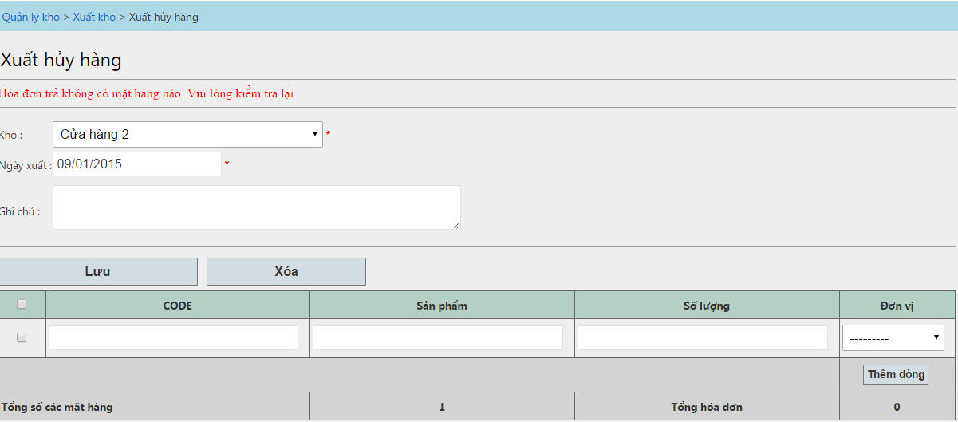

 | ss

Thu nợ khác hàng
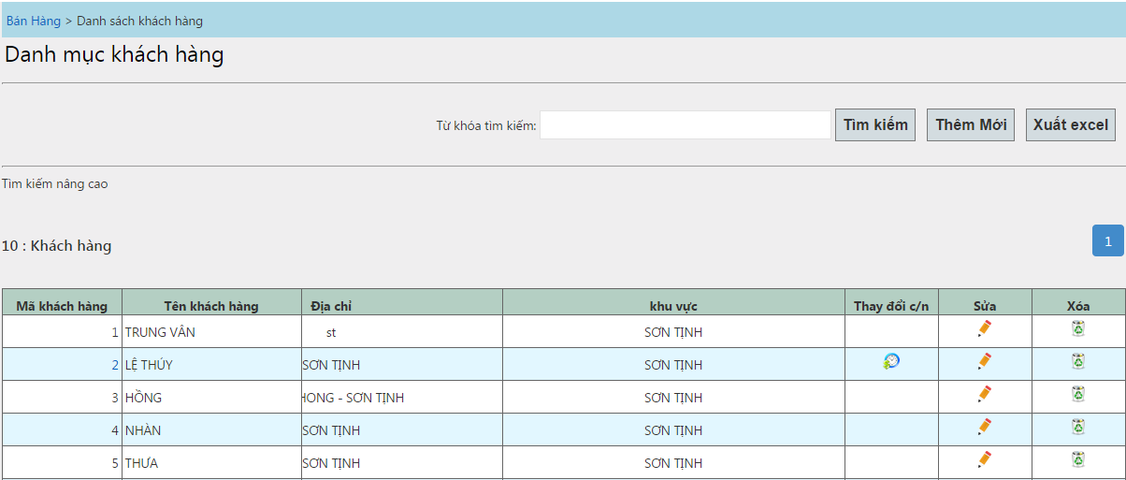

Đăng nhập vào màn hình danh sách khách hàng. (Hoặc danh sách khách hàng cảnh báo).
Chọn thay đổi công nợ ứng với khách hàng đó.

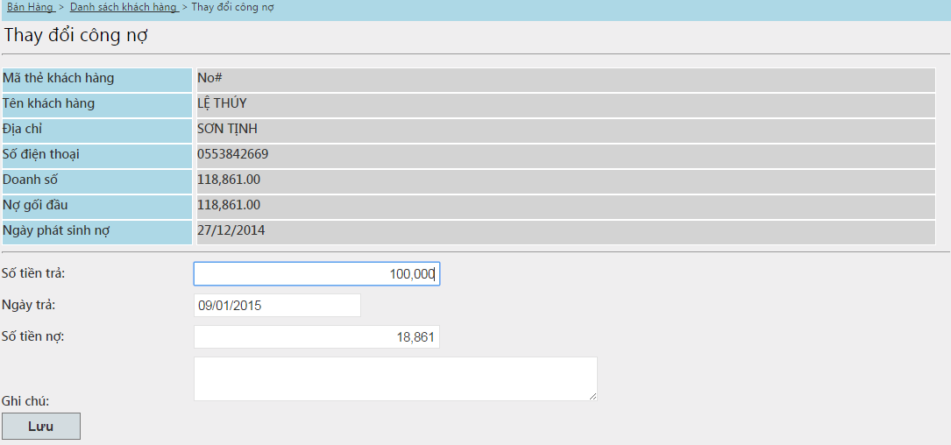

Nhập số tiền khách trả nợ. Và lưu lại

